Sheet1
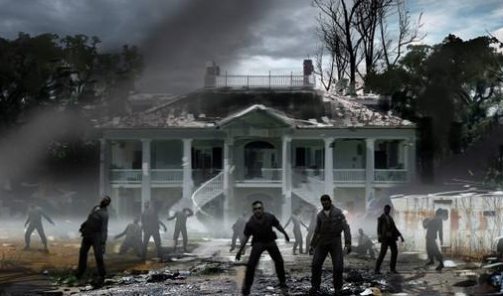
游戏背景概述
2046年，生化危机席卷世界
在一场僵尸狂潮的袭击中你逃到了一个被废弃的庄园
可怕的是，你不仅要面对那不知道是死是活的怪物，还要时刻提防其他的幸存者
你要做的只有一件事——活下去
我要活下去...
我要发展我自己的势力
我要打破他们对食物和基础资源的垄断
我要用武器，为这个世界建立新的秩序，
我会用尽一切办法，让他们血债血偿。
“红伞公司”，你们听到了吗？！
我要让你们为五十亿无辜人的死付出代价！
我要让...我要让你们所有人为我朋友的死付出代价！
5年前
我和另外3个幸存者逃到了这个庄园中
曾经，
这里是末日中的一片乐土......
而就在昨天...一切都变了
“红伞公司”洗劫了这里
我的3个朋友被残忍杀害
现在的我...什么都没了
我一定要让他们...付出血的代价！
但是...我能做什么呢......？
世界上最后一个政府在3年前倒台，纸币都变成了废纸
武器、资源和黄金成了世界的通用货币
“红伞公司”利用武力对食物和基础资源进行垄断
他们赚取了大量的黄金
他们的黄金上沾满了鲜血
甚至......5年前的那场生化袭击，都和他们有着千丝万缕的联系......
在这个世界上
有了资源就有了黄金
有了黄金就有了武力
而有了武力，你才开始算......拥有了你自己
末日 合伙人

我和我的朋友们经营着一家“末日庄园”
主要是通过贩卖基础资源，来获取黄金
然后购买武器来武装自己...只有这样...才能活下来
你可以叫它“公司”
你也可以叫它“武装组织”
总之，这是一个弱肉强食、没有法律的时代
这是一个只要你有武器、有黄金，就可以为所欲为的时代
末日 合伙人
世界上最后一个政府在3年前倒台
武器和基础资源成了这个世界上最有价值的东西
黄金，则成了世界的通用货币
比那半死不活的怪物更恐怖的
就是和你一样幸存下来的——人类
这是一个人吃人的时代......

